CHITIETGIAI
 |  |  | CƠ CẤU CHI TIẾT GIẢI BỐC THĂM MAY MẮN

QUAY SỐ - ĐỢT 1 |  |  |  |  | 20

 | SỐ LẦN | CƠ CẤU GIẢI | CHI TIẾT GIẢI | SL/GIẢI | GHI CHÚ | HÌNH ẢNH GIẢI THƯỞNG | GIÁM ĐỐC
 | Lần quay thứ 1 |  |  | 10 | 2 |  | Mr.Nguyễn Minh Trí
 | * | KHUYỀN KHÍCH | NỒI LẨU ĐIỆN GOLDSUN MC-GAL30R | 5 | 02 K/mời nhận giải ngẩu nhiên | 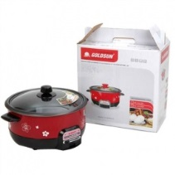
 | * | GIẢI BẢY | PIN SẠC DỰ PHÒNG SONY – 10000 MAH CP-V10A/BC ULA | 3 |  | 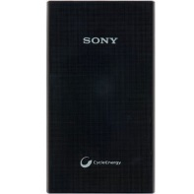
 | * | GIẢI TÀI TRỢ ED CÀ MAU | NỒI CƠM ĐIỆN ALASKA | 1 |  | 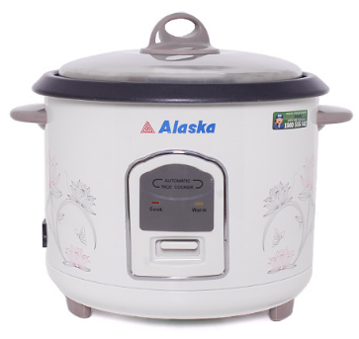
 | * | GIẢI TÀI TRỢ ED TÂY NINH | LÒ NƯỚNG SANAKY VH-158T | 1 |  | 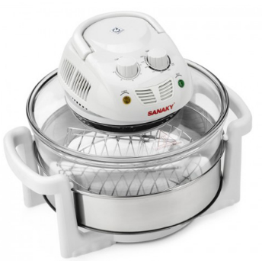
 | Lần quay thứ 2 |  |  | 10 | 2 |  | Mr.Nguyễn Minh Trí
 | * | KHUYỀN KHÍCH | BÀN ỦI PHILIPS GC1418 | 5 | 02 K/mời nhận giải ngẩu nhiên | 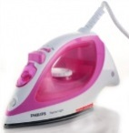
 | * | GIẢI NĂM | QUẠT HƠI NƯỚC KANGAROO KG553 | 5 |  | 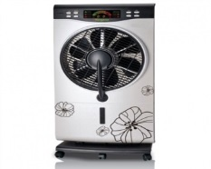
 | TOTAL GIẢI |  |  | 20 | 4

QUAY SỐ - ĐỢT 2 |  |  |  |  | 20

 | SỐ LẦN | CƠ CẤU GIẢI | CHI TIẾT GIẢI | SL/GIẢI | GHI CHÚ | HÌNH ẢNH GIẢI THƯỞNG | GIÁM ĐỐC
 | Lần quay thứ 1 |  |  | 10 | 2 |  | Ms.Nguyễn Thị Trang
 | * | KHUYỀN KHÍCH | PIN SẠC DỰ PHÒNG SONY – 5800 MAH CP-E6/BC ULA | 2 | 02 K/mời nhận giải ngẩu nhiên
 | * | GIẢI BẢY | BỘ BẾP HỒNG NGOẠI SANAKY SNK 2524HGN | 7 |  | 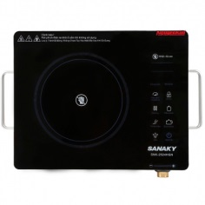
 | * | GIẢI TÀI TRỢ ED BÌNH PHƯỚC | TIVI 32IN ASANZO 32T550 | 1 |  | 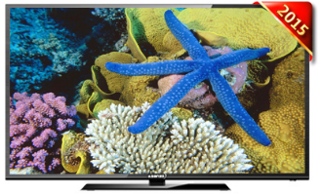
 | Lần quay thứ 2 |  |  | 10 | 2 |  | Ms.Nguyễn Thị Trang
 | * | GIẢI TÀI TRỢ ED LÂM ĐỒNG | COMBO QUÀ TẾT | 5 | 02 K/mời nhận giải ngẩu nhiên | 
 | * | GIẢI TÀI TRỢ ED TRÀ VINH | NỒI ÁP SUẤT SUNHOUSE SHD 1767 | 1 |  | 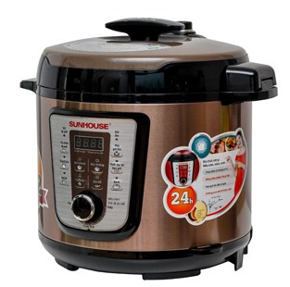
 | * | GIẢI TÀI TRỢ ED BẾN TRE | MÁY XAY SINH TỐ ĐA NĂNG PANASONIC MJ-M176P | 1 |  | 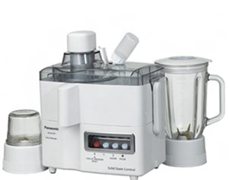
 | * | GIẢI TÀI TRỢ ED SÓC TRĂNG | MÁY XAY SINH TỐ ĐA NĂNG PANASONIC MJ-M176P | 1
 | * | GIẢI TÀI TRỢ ED HẬU GIANG | LÒ VI SÓNG SHARP R-G226VNS-20L | 1 |  | 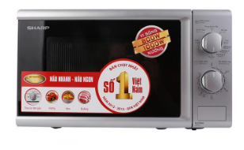
 | * | GIẢI TÀI TRỢ ED TIỀN GIANG | MÁY XAY SINH TỐ ĐA NĂNG PHILIPS HR1847 | 1 |  | 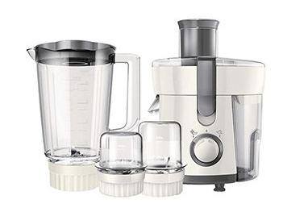
 | TOTAL GIẢI |  |  | 20 | 4

QUAY SỐ - ĐỢT 3 |  |  |  |  | 18

 | SỐ LẦN | CƠ CẤU GIẢI | CHI TIẾT GIẢI | SL/GIẢI | GHI CHÚ | HÌNH ẢNH GIẢI THƯỞNG | GIÁM ĐỐC
 | Lần quay thứ 1 |  |  | 8 |  |  | Mr.Hồ Minh Hải
 | * | GIẢI TÀI TRỢ ED QUẢNG NAM | LÒ VI SÓNG SHARP R201VNW - 20L | 1 |  | 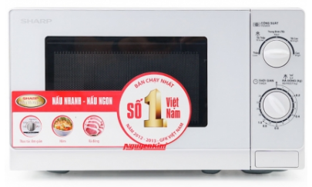
 | * | GIẢI TÀI TRỢ ED AN GIANG | BẾP NƯỚNG SANAKY VH-509S 502 | 1 |  | 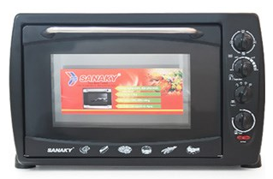
 | * | GIẢI SÁU | LÒ VI SÓNG AQUA AEM–G3133W | 6 |  | 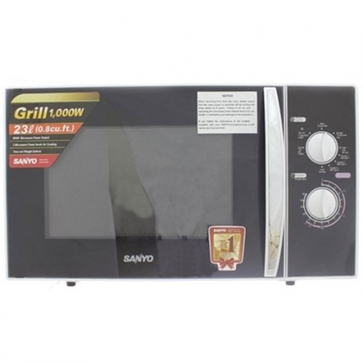
 | Lần quay thứ 2 |  |  | 10 |  |  | Mr.Hồ Minh Hải
 | * | GIẢI TÀI TRỢ ED NINH THUẬN | TIVI 32IN DARLING 32HD946T2 | 1 |  | 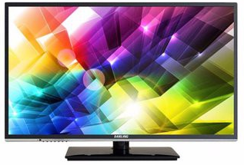
 | * | GIẢI TÀI TRỢ ED BÌNH ĐỊNH | TIVI 25IN ASANZO 25T350 LED | 1 |  | 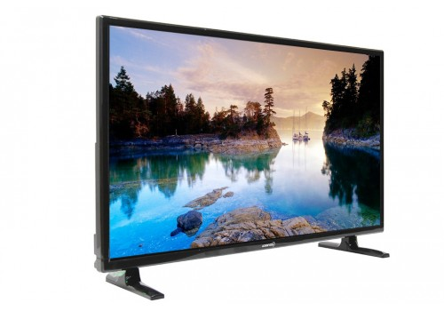
 | * | GIẢI TÀI TRỢ ED LONG AN | ĐIỆN THOẠI DI ĐỘNG SAMSUNG GALAXY J3 | 1 |  | 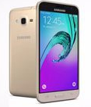
 | * | GIẢI TÀI TRỢ ED WS ĐỨC THIỆN THÀNH | 01 CHỈ VÀNG NHẪN 99,99 | 1 |  | 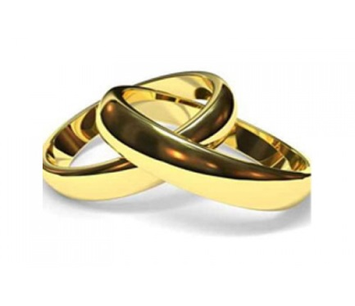
 | * | GIẢI TÀI TRỢ ED WS LÊ MINH NGUYÊN | ĐIỆN THOẠI DI ĐỘNG SAMSUNG GALAXY J5 | 1 |  | 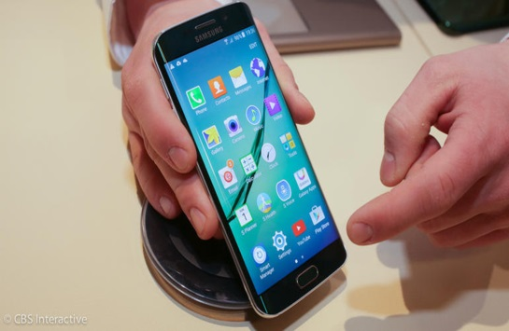
 | * | GIẢI TÀI TRỢ ED WS HOA NGHI | ĐIỆN THOẠI DI ĐỘNG SAMSUNG GALAXY J7 | 1 |  | 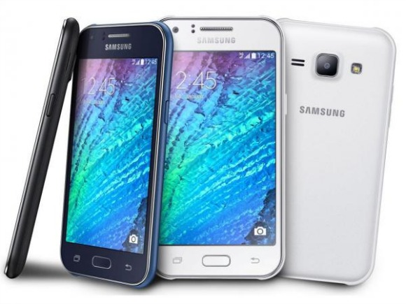
 | * | GIẢI TÀI TRỢ CTY BỬU PHONG | TỦ LẠNH SHARP SJ1E-SL - 165L | 2 |  | 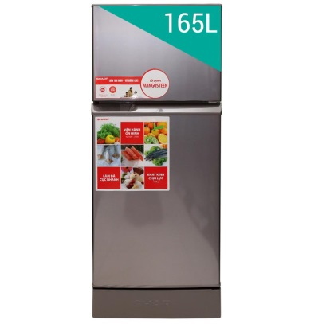
 | * | GIẢI TÀI TRỢ ED BÌNH THUẬN | TIVI 32IN SONY 32R300D | 1 |  | 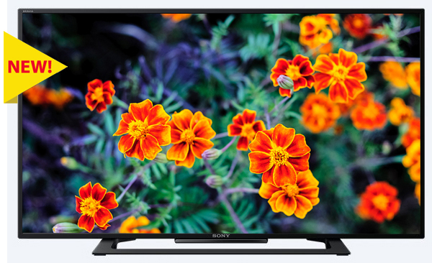
 | * | GIẢI TÀI TRỢ ED KHÁNH HÒA | TIVI 32IN SONY 32R300D | 1
 | TOTAL GIẢI |  |  | 18 | 0

QUAY SỐ - ĐỢT 4 |  |  |  |  | 15

 | SỐ LẦN | CƠ CẤU GIẢI | CHI TIẾT GIẢI | SL/GIẢI | GHI CHÚ | HÌNH ẢNH GIẢI THƯỞNG | GIÁM ĐỐC
 | Lần quay thứ 1 |  |  | 4 |  |  | Mr.Nguyễn Trọng Tân
 | * | GIẢI TƯ | ĐỒNG HỒ ĐEO TAY TOMMY 1781610 | 4 |  | 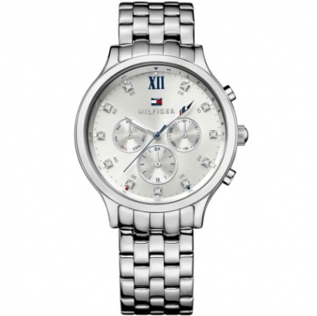
 | Lần quay thứ 2 |  |  | 4 | 1 |  | Mr.Nguyễn Trọng Tân
 | * | GIẢI BA | ĐIỆN THOẠI DĐ SAMSUNG SM-J510FN/DS, VÀNG | 4 |  | 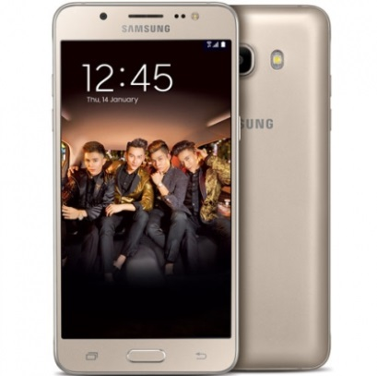
 | Lần quay thứ 3 |  |  | 2 |  |  | Mr.Nguyễn Trọng Tân
 | * | GIẢI TÀI TRỢ ED BÌNH DƯƠNG | TIVI 32IN SONY 32R300D | 1 |  | 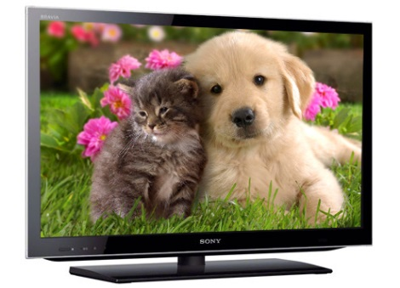
 | * | GIẢI TÀI TRỢ ED ĐỒNG NAI | TIVI 4OIN SONY 40R 350B | 1 |  | 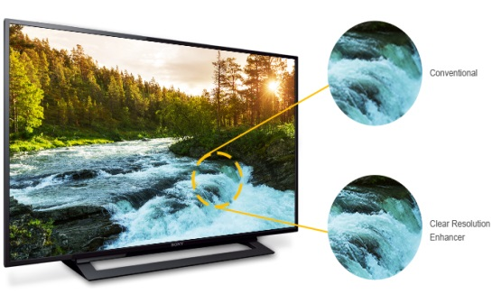
 | Lần quay thứ 4 |  |  | 3 | 1 |  | Mr.Nguyễn Trọng Tân
 | * | GIẢI NHÌ | TIVI LG LCD LED 43LH511T.ATV | 2 | 01 K/mời nhận giải ngẩu nhiên | 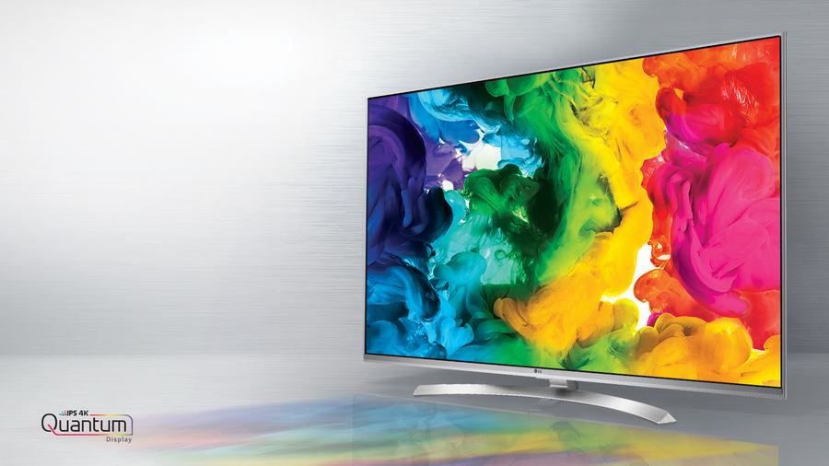
 | * | GIẢI NHÌ | MÁY TÍNH BẢNG APPLE IPAD MINI 4 WI-FI 16GB GOLD MK6L2TH/A | 1 |  | 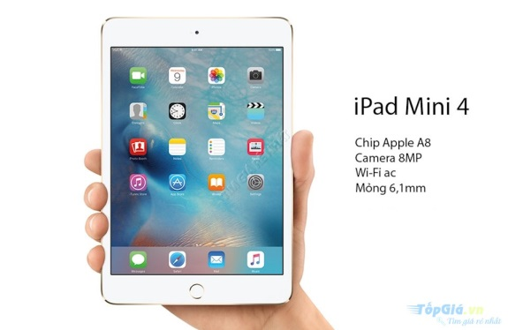
 | Lần quay thứ 5 |  |  | 2 |  |  | Mr.Nguyễn Trọng Tân
 | * | GIẢI NHẤT | 01 XE GẮN MÁY HONDA BLADE TRỊ GIÁ 19.000.000VNĐ | 1 |  | 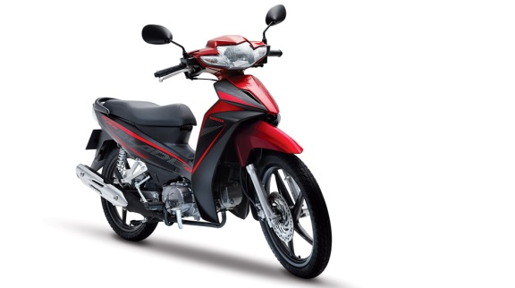
 | * | GIẢI ĐẶC BIỆT | 01 XE GẮN MÁY HONDA FUTURE TRỊ GIÁ 31.000.000VNĐ | 1 |  | 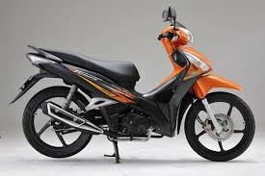
 | TOTAL GIẢI |  |  | 15 | 2

 |  | TỔNG SỐ LƯỢNG GIẢI THƯỞNG |  | 73 | SL K/MỜI | 10
 |  |  |  |  | SL N/VIÊN | 63
 |  |  |  |  | TOTAL | 73

 |  | Với mỗi giải thưởng khi quay ra số đọc tên 3 lần không ai nhận thì hủy quay lại cho đến khi nào đủ giải đó rồi chuyển sang giải mới.
 |  | Khi trúng giải sẽ hiên ra màn hình hiển thị hình ành giải + số quay trúng thưởng + tên người trúng giải , khi xem xong bấm ngoài màn hình hoặc X (close) thì sẽ tắt để quay tiếp.

